Abb. I2-3A
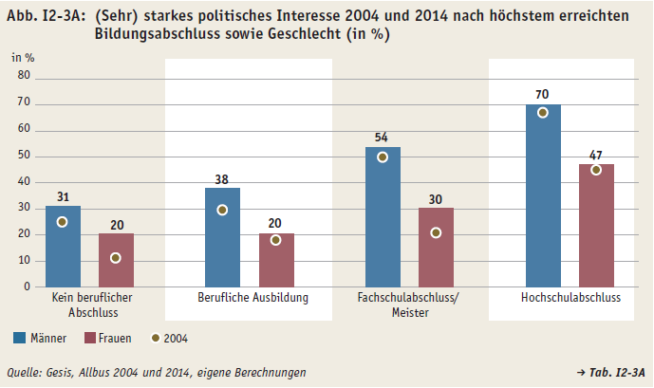
Zurück zum Inhalt

